家賃支援申請書
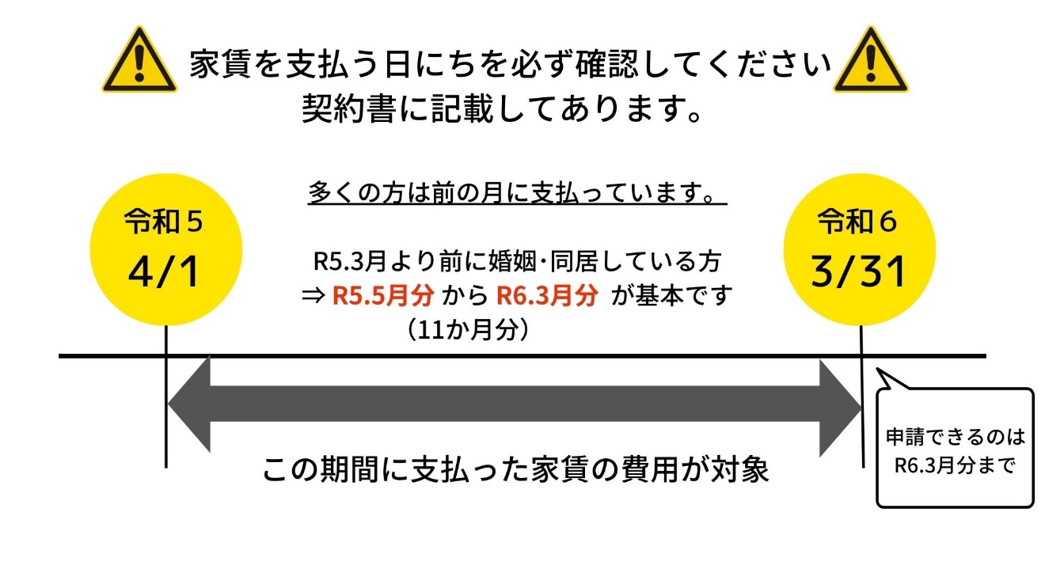
 | 第２号様式（第６条関係）
 |  |  |  |  |  |  |  | 年 月 日
 | 福島市長 様 |  |  |  |  | 〒
 |  |  |  |  |  | 住所
 |  |  |  |  | 【申請者】
 |  |  |  |  |  | フリガナ
 |  |  |  |  |  | 氏名
 |  |  |  |  |  | 電話番号
 |  |  |  |  |  | Ｅ-mail

福島市結婚新生活支援事業補助金（家賃支援）交付申請書

 | 令和５年度福島市結婚新生活支援事業補助金の交付を受けたいので、福島市結婚新生活支援事業補助金交付要綱第６条第２項の規定により、関係書類を添えて申請します。なお、この申請書の記載内容が事実と相違するときは、交付された補助金を返還することに異議ないことを誓約します。

 | 申請区分 |  |  |  |  | 初めての申請
 |  |  |  |  |  | 令和５年度 スタートアップ支援の交付を受けた
 |  |  |  |  |  | 過去にこの補助金の交付を受けており、補助継続の申請
 | 補助金交付申請額 |  |  |  |  |  | 円
 | 夫婦の氏名 ・ 生年月日 |  |  |  | 夫の氏名 |  |  |  | 年齢 |  | 歳
 |  |  |  |  | 生年月日 |  |  | 年 | 月 |  | 日
 |  |  |  |  | 妻の氏名 |  |  |  | 年齢 |  | 歳
 |  |  |  |  | 生年月日 |  |  | 年 | 月 |  | 日
 | 婚姻日 |  |  |  |  | 令和 |  | 年 | 月 |  | 日
 | 新居に住民票をおいた日 （住定年月日） |  |  |  | 【夫】 |  |  | 年 | 月 |  | 日
 |  |  |  |  | 【妻】 |  |  | 年 | 月 |  | 日
 | 夫婦の合計所得金額 |  |  |  | 夫 所得額 |  |  |  |  |  | 円
 |  |  |  |  | （奨学金返済額 |  |  |  |  | 円 | ）
 |  |  |  |  | 妻 所得額 |  |  |  |  |  | 円
 |  |  |  |  | （奨学金返済額 |  |  |  |  | 円 | ）
 |  |  |  |  | 合計所得金額 |  | 0 |  |  |  | 円
 |  |  |  |  | （合計が500万円以上の場合のみ）奨学金を返済している場合は奨学金返済額へ入力
 | 住宅及び引越について他の公的制度による補助等を受けていません。 |  |  |  |  | （✓を付けてください。）
 | 補助継続の申請を除き、過去にこの制度に基づく補助金の交付を受けたことがありません。（内閣府が実施する地域少子化対策重点推進交付金に基づき、他の市町村が実施する事業を含む。） |  |  |  |  | （✓を付けてください。）

 | 【申請内訳】
 | 1か月あたりの申請額積算（↓１か月分の金額を記載）
 | 対象月 |  |  | ①賃料 | ②共益費 | ③住宅手当 |  | ④対象経費 | ⑤申請額
 |  | 月分から | 月分まで |  |  | 円 |  | 円 | 円
 | 合計 |  | か月分

 | ＜↓月によって①賃料 ②共益費 ③住宅手当の金額が異なる場合のみ＞
 | 申請時点で金額が異なることが判明している場合は、その他の表に入力してください。
 | （例）日割り家賃の発生、別の賃貸住宅へ引っ越す予定、住宅手当額の変更 など
 | その他 |  |  | ①賃料 | ②共益費 | ③住宅手当 |  | ④対象経費 | ⑤申請額
 |  | 月分から | 月分まで |  | 円 |  |  | 円 | 円
 | 合計 |  | か月分
 |  | 月分から | 月分まで | 円 | 円 | 円 |  | 円 | 円
 | 合計 |  | か月分
 |  | 月分から | 月分まで | 円 | 円 | 円 |  | 円 | 円
 | 合計 |  | か月分
 |  | 月分から | 月分まで | 円 | 円 | 円 |  | 円 | 円
 | 合計 |  | か月分

 |  | ＜令和５年以降に婚姻した方へ＞
 |  | 申請の前に、補助対象の期間を確認してください。
 |  | 令和５年以降に婚姻した方は、婚姻日・同居開始日によって対象期間が
 |  | 異なります。申請の手引きで確認してください。

 |  | ＜家賃の支払日について＞

